Karte
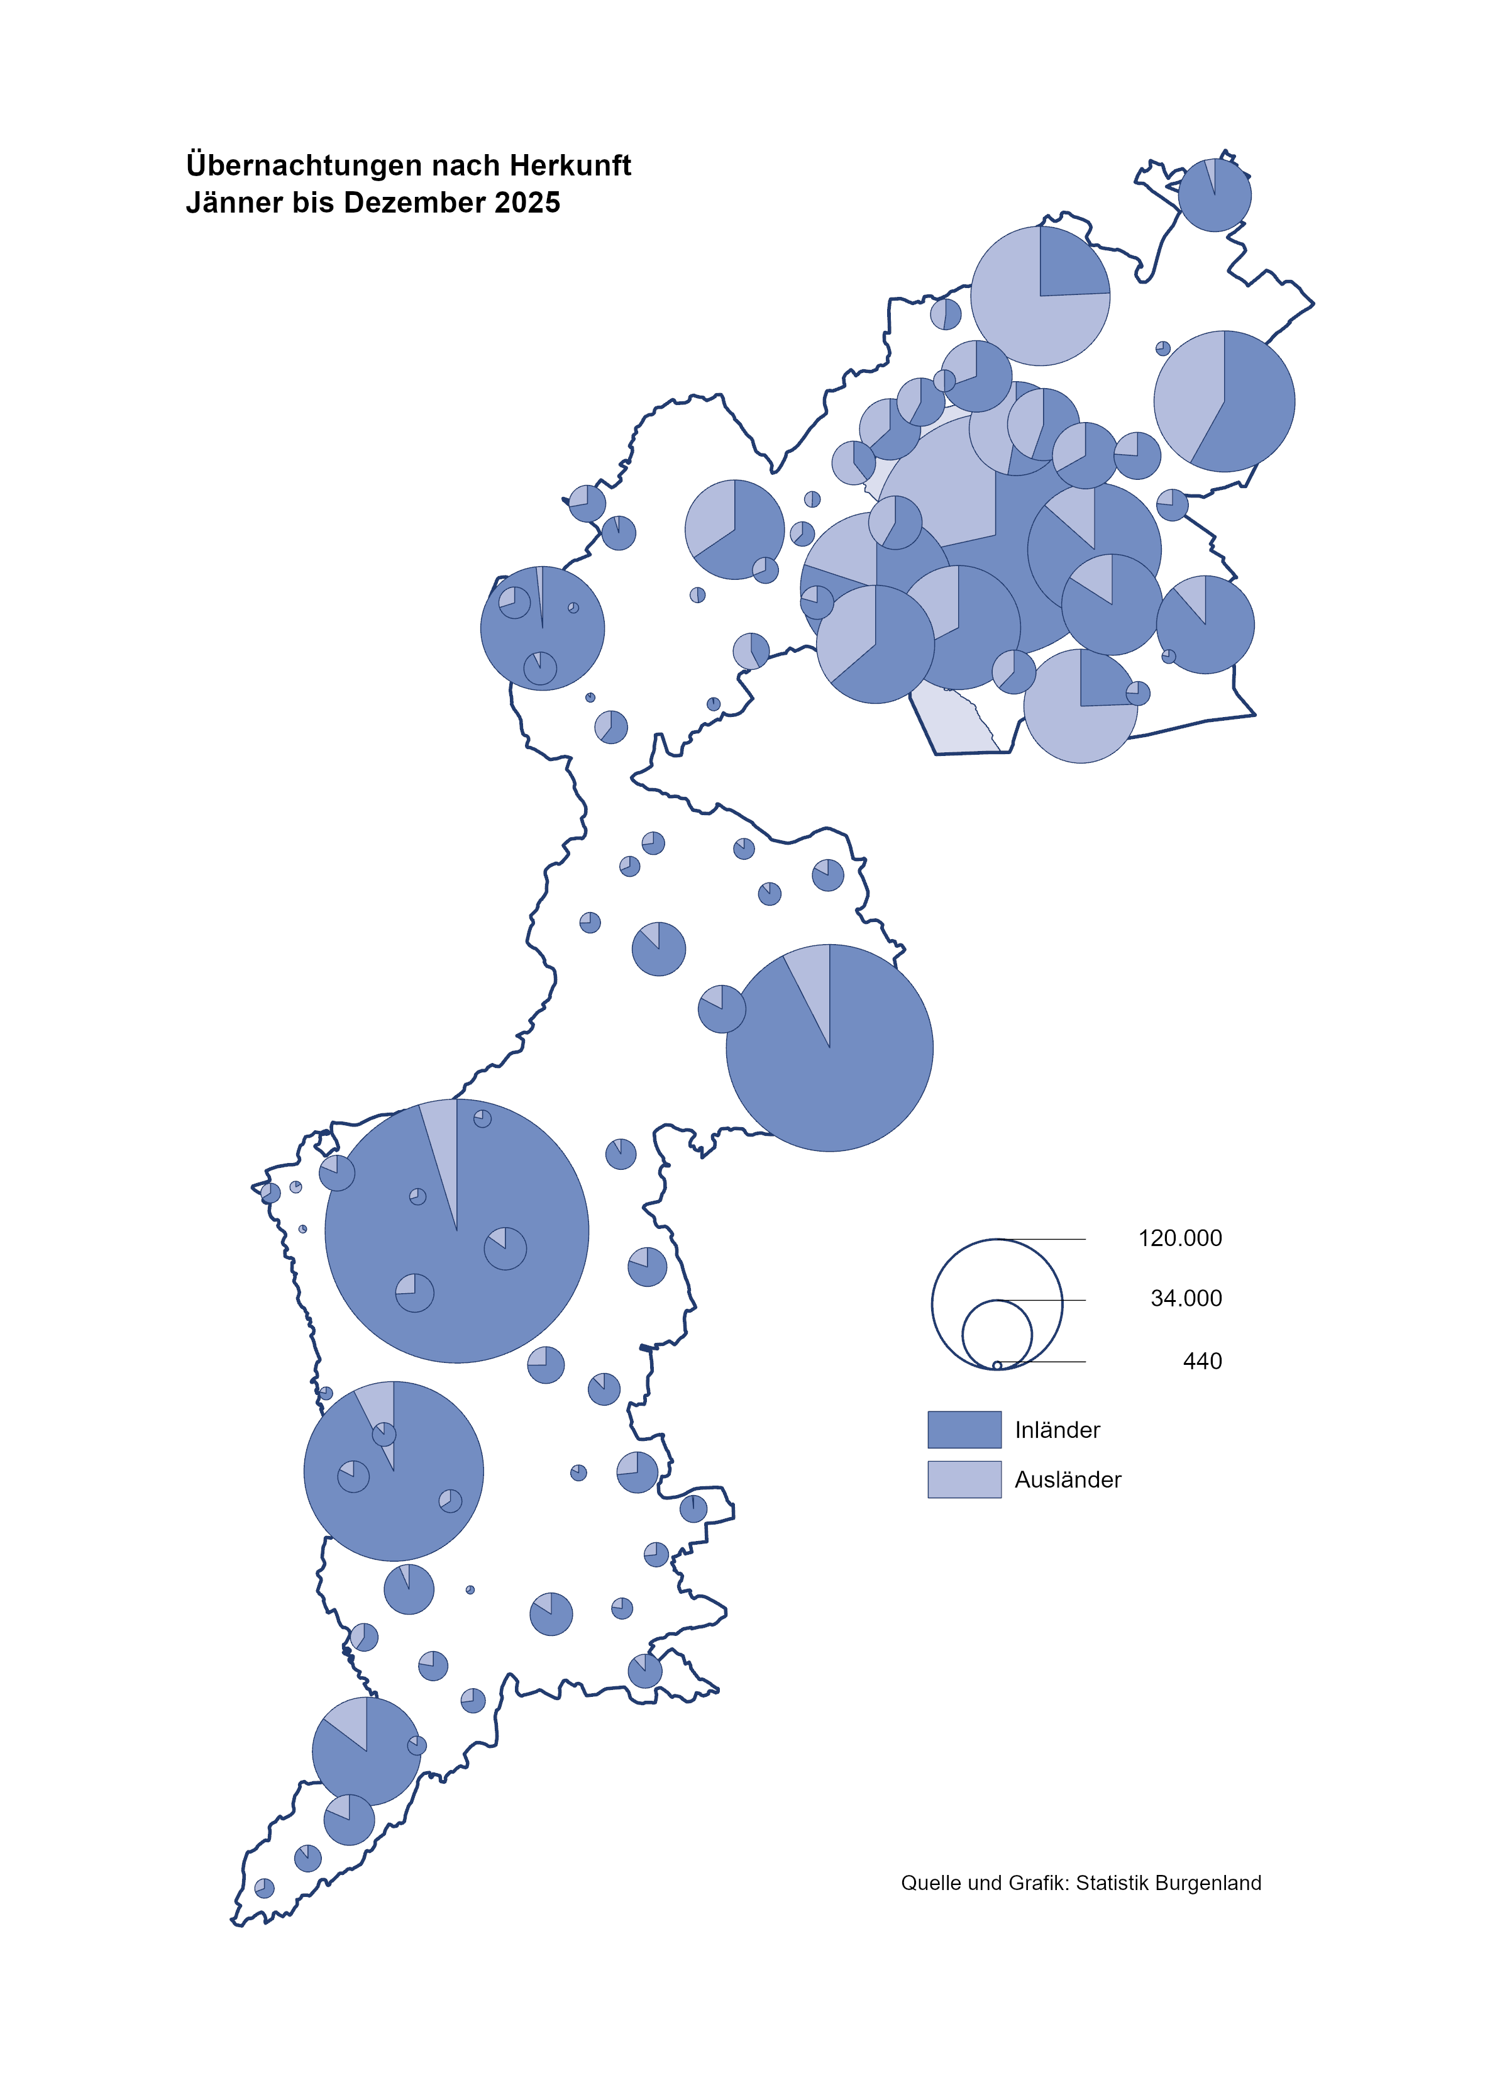

Bgld
Ankünfte nach Unterkunftsart |  |  |  |  |  |  |  | Übernachtungen nach Unterkunftsart
Dezember 2025 |  |  |  |  |  |  |  | Dezember 2025

Unterkunftsart | Ankünfte |  |  |  |  |  |  | Unterkunftsart | Übernachtungen
 | Inländer |  | Ausländer |  | insgesamt |  |  |  | Inländer |  | Ausländer |  | insgesamt
 | 2024 | 2025 | 2024 | 2025 | 2024 | 2025 | % |  | 2024 | 2025 | 2024 | 2025 | 2024 | 2025 | %

Burgenland | 49,554 | 51,843 | 14,752 | 14,884 | 64,306 | 66,727 | 3.8 | Burgenland | 133,431 | 137,547 | 28,692 | 29,437 | 162,123 | 166,984 | 3.0
Gewerbl. Beherbergungsbetrieb | 44,295 | 46,439 | 12,984 | 12,858 | 57,279 | 59,297 | 3.5 | Gewerbl. Beherbergungsbetrieb | 95,005 | 100,033 | 23,271 | 23,271 | 118,276 | 123,304 | 4.3
5/4-Stern | 37,236 | 37,358 | 8,018 | 8,426 | 45,254 | 45,784 | 1.2 | 5/4-Stern | 83,116 | 84,906 | 15,560 | 16,199 | 98,676 | 101,105 | 2.5
3-Stern | 5,995 | 7,072 | 2,135 | 2,224 | 8,130 | 9,296 | 14.3 | 3-Stern | 9,816 | 11,994 | 3,700 | 3,853 | 13,516 | 15,847 | 17.2
2/1-Stern | 1,064 | 2,009 | 2,831 | 2,208 | 3,895 | 4,217 | 8.3 | 2/1-Stern | 2,073 | 3,133 | 4,011 | 3,219 | 6,084 | 6,352 | 4.4
Privatquartier nicht auf Bauernhof | 665 | 872 | 300 | 337 | 965 | 1,209 | 25.3 | Privatquartier nicht auf Bauernhof | 1,247 | 1,630 | 817 | 1,072 | 2,064 | 2,702 | 30.9
Privatquartier auf Bauernhof | 123 | 135 | 35 | 50 | 158 | 185 | 17.1 | Privatquartier auf Bauernhof | 192 | 273 | 61 | 111 | 253 | 384 | 51.8
Campingplatz | 266 | 367 | 25 | 29 | 291 | 396 | 36.1 | Campingplatz | 556 | 730 | 42 | 48 | 598 | 778 | 30.1
Kurheim der Sozialvers.träger | 488 | 524 | 2 | 1 | 490 | 525 | 7.1 | Kurheim der Sozialvers.träger | 10,346 | 10,105 | 43 | 36 | 10,389 | 10,141 | -2.4
Private und öffentliche Kurheime | 1,286 | 1,188 | 13 | 27 | 1,299 | 1,215 | -6.5 | Private und öffentliche Kurheime | 21,273 | 19,399 | 160 | 318 | 21,433 | 19,717 | -8.0
Jugendherberge | 57 | 88 | 0 | 0 | 57 | 88 | 54.4 | Jugendherberge | 67 | 113 | 0 | 0 | 67 | 113 | 68.7
Ferienwohnung, Ferienhaus | 2,340 | 2,216 | 1,359 | 1,554 | 3,699 | 3,770 | 1.9 | Ferienwohnung, Ferienhaus | 4,703 | 5,228 | 4,101 | 4,404 | 8,804 | 9,632 | 9.4
Sonstige Unterkunft | 34 | 14 | 34 | 28 | 68 | 42 | -38.2 | Sonstige Unterkunft | 42 | 36 | 197 | 177 | 239 | 213 | -10.9

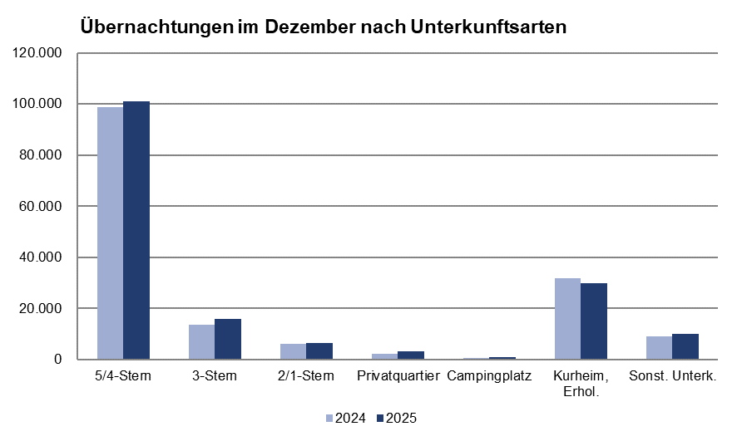
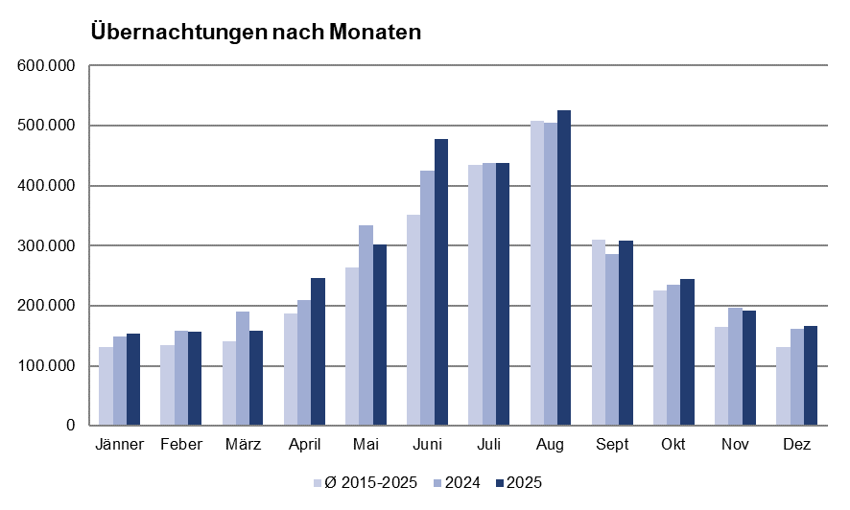

Gem20
Die 20 Gemeinden mit den meisten Übernachtungen
Dezember 2025

Gemeinde | Ankünfte |  |  | Übernachtungen
 | 2024 | 2025 | % | 2024 | 2025 | %

Bad Tatzmannsdorf | 10,692 | 9,405 | -12.0 | 44,159 | 40,840 | -7.5
Stegersbach | 8,243 | 8,298 | 0.7 | 20,566 | 21,271 | 3.4
Lutzmannsburg | 7,727 | 8,974 | 16.1 | 16,530 | 19,452 | 17.7
Parndorf | 8,806 | 9,232 | 4.8 | 12,669 | 13,020 | 2.8
Frauenkirchen | 5,282 | 5,611 | 6.2 | 9,955 | 10,294 | 3.4
Rust | 2,496 | 2,785 | 11.6 | 6,645 | 8,402 | 26.4
Bad Sauerbrunn | 670 | 605 | -9.7 | 8,119 | 6,437 | -20.7
Jennersdorf | 2,040 | 2,447 | 20.0 | 3,887 | 4,477 | 15.2
Andau | 2,633 | 2,725 | 3.5 | 3,587 | 4,189 | 16.8
Eisenstadt | 2,322 | 2,635 | 13.5 | 3,634 | 4,045 | 11.3
Sankt Andrä a. Zicksee | 237 | 235 | -0.8 | 3,398 | 3,784 | 11.4
Kittsee | 203 | 146 | -28.1 | 2,779 | 2,776 | -0.1
Neusiedl a. See | 1,680 | 1,195 | -28.9 | 3,350 | 2,615 | -21.9
Pamhagen | 536 | 536 | 0.0 | 2,573 | 2,562 | -0.4
Weiden a. See | 1,389 | 1,254 | -9.7 | 2,144 | 1,820 | -15.1
Oberpullendorf | 188 | 360 | 91.5 | 332 | 1,117 | 236.4
Gols | 644 | 634 | -1.6 | 1,096 | 947 | -13.6
Podersdorf a. See | 838 | 685 | -18.3 | 1,167 | 919 | -21.3
Mörbisch a. See | 512 | 450 | -12.1 | 829 | 893 | 7.7
St. Martin a. d. Raab | 273 | 317 | 0.2 | 664 | 800 | 20.5

